Sheet1
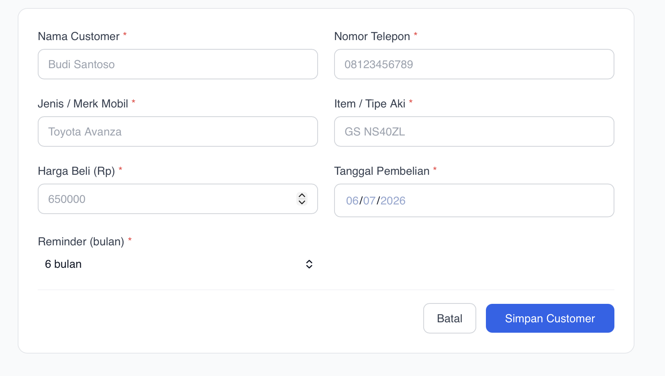
 |  |  |  | TOLONG TAMBAHKAN LOKASI PEMBELIAN, SEHINGGA SY BISA TAHU PEMBELIAN AKI INI BERASAL DARI CABANG MANA

 |  |  |  | fitur filter ini sepertinya harus ada yang diubah karena sangat membingungkan

 |  |  |  | Di bagian data base ini jg nampak untuk customer ini garansi akinya berapa lama ( karena garansi aki ini bervariasi )

 |  |  |  | ini sudah ada sy jelaskan dibawah )

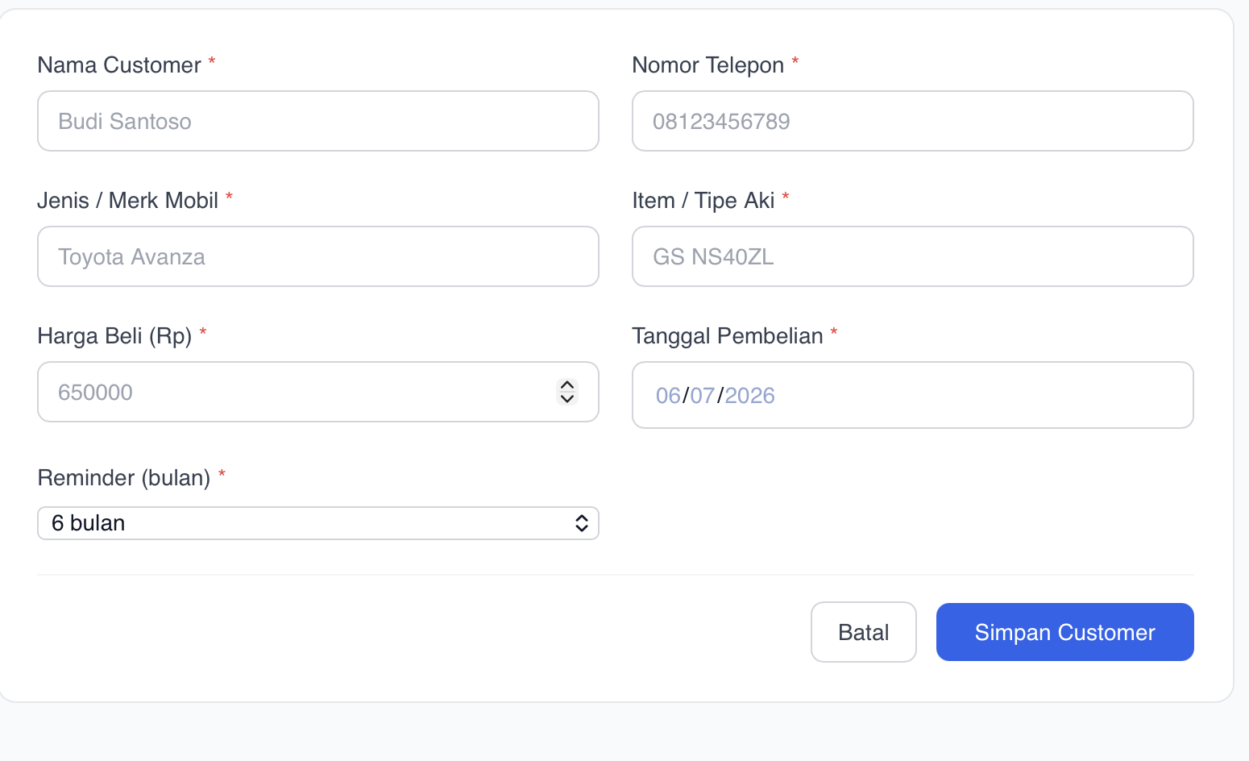
 |  |  |  | GARANSI BERAPA LAMA DIINPUT KE SINI, BUKAN REMINDER

 |  |  |  | tambahkan juga PLAT NOMOR MOBIL

 |  |  |  | kemudian buat keterengan juga TUKAR TAMBAH YES / NO ( karena aki ada yang pembelian tuker tambah atau tidak, soalnya kalau tercanmpur antara yang tidak tuker tambah atau tuker tambah takutnya nnti malah akan pusing perihal harganya

masalah ini saya sepertinya berubah pikiran, di halaman depan data base customer kan nanti akan ditambahkan Garansi berapa lama, maka tambahkan status ini menjadi VALID OR EXPIRED untuk masa garansinya,

tolong tambahkan kolom baru yaitu berapa hari dari pembelian, nah fitur filter ini buat menjadi beberapa :

1. Kurang dari 3 bulan |  | tolong dibuat sistem filternya menjadi seperti ini, soalnya sistem filter yang sebelumnya cukup tidak terorganisir. Sehingga customer service sy bisa tahu mana mana saja customer yang akinya sudah jalan antara range waktu tersebut sehingga bisa di follow up untuk pengecekan
2. 3-6 bulan
3. 6-12 bulan
4. 12-18 bulan
18 bulan keatas

*TAMBAHAN FITUR UNTUK MASALAH SORTIR* | BULAN PEMBELIAN

 |  |  |  |  |  | Misal kita pak tono hartono membeli aki Ns60ls GS Astra, kemudian dia ada mobil lain lagi dia ingin beli lagi aki aki merk lain misalnya Varta, bagaimana caranya agar ini lebih terorganisir sehingga ketika sy pencet data base atas nama Tono Hartono ini sy bisa tahu dia sudah beli untuk 2 mobil, tanpa harus sy crosscheck 1 per 1 di bagian data base.

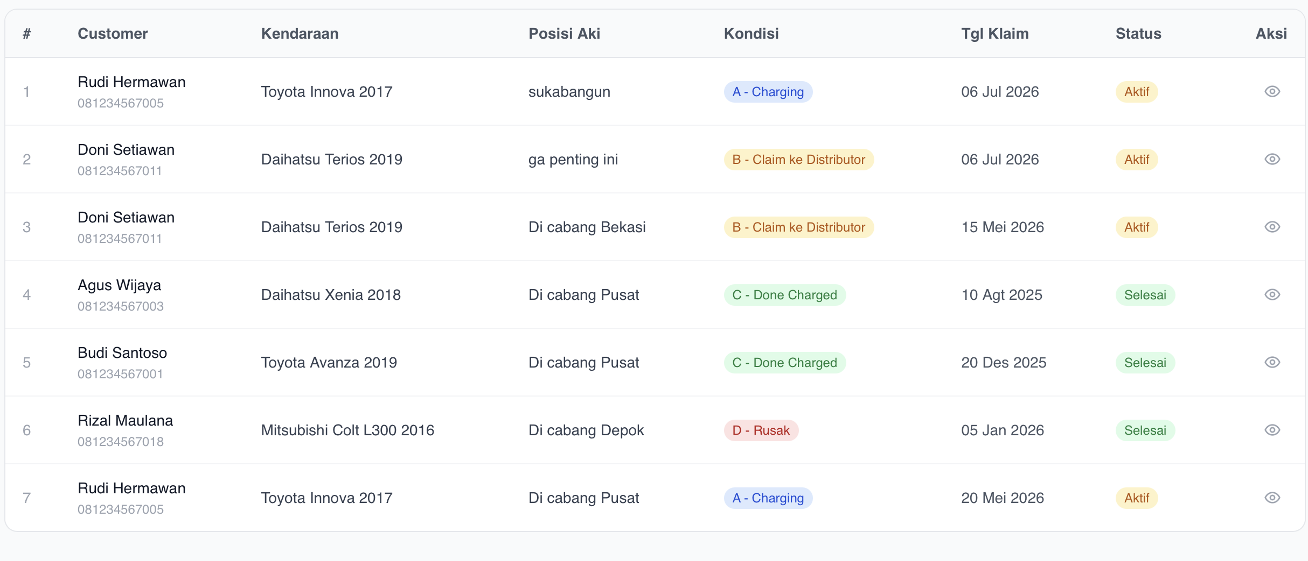

 |  |  |  |  | TYPE AKI TOLONG DITAMPILKAN DI SANA SEHINGGA MEMPERMUDAH

 |  |  | SAYA INGIN CUSTOMER SERVICE SAYA UNTUK MELAKUKAN FOLLOW UP KEPADA CUSTOMER ITU DALAM JANGKA WAKTU 1 TAHUN, 1.5 TAHUN DAN 2 TAHUN KEATAS |  |  |  | INTINYA SAYA INGIN FITUR UNTUK MEMPERMUDAH TIM SY UNTUK REMIND CUSTOMER DALAM JANGKA WAKTU 12 BULAN 18 BULAN DAN 24 BULAN SEHINGGA CS SY BISA ADA WAKTU UNTUK PERSIAPAN REMIND. MISALNYA JANGKA WAKTU 6 BULAN MAKA TOMBOL FILTER INI AKAN MEMFILTER CUSTOMER DENGAN JANGKA WAKTU PEMBELIAN 6 BULAN KURANG DARI 2 MINGGU DAN 6 BULAN LEBIH DARI 2 MINGGU. | KEMUDIAN ADA FITUR YANG MEMFILTER ADA YANG TERLEWAT UNTUK DIREMIND.

 |  |  | SEMUA FITUR INI JUJUR TIDAK BERGUNA JADI DIHILANGKAN SAJA
 |  |  | mungkin ada fitur yang cukup berguna yaitu sudah di follow up ( berarti sudah pencet whatsapp ) otomatis ada tandanya jika sudah follow up

 |  |  | BAGAIMANA CARANYA AGAR ADA TOMBOL YANG MEMPERMUDAH BAHAWASANNYA CUSTOMER A B C MISALNYA AKINYA SUDAH JALAN Selama 19 bulan, untuk 1 tahun pertama customerrnya sudah kita remind, nah ada remind kedua yaitu di 18 bulan , dengan 1 filter ini ketahuan ada customer yang telat di remind atau customer yang bntr lagi harus di remind +- 2 minggu dari jadwal remind terfilter semua

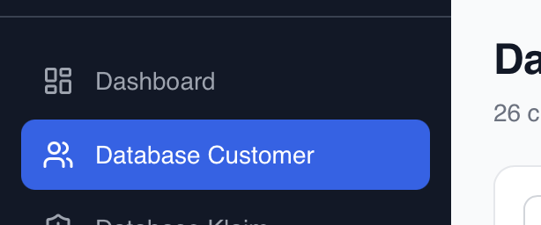
 | JUJUR ADA BAGIAN DASHBOARD DISINI SEPERTI TIDAK ADA GUNANYA, MUNGKIN DI BAGIAN DATA BASE BISA DIBUAT SELENGKAP MUNGKIN, NAH DASHBOARD CUKUP YANG PENTING-PENTING SAJA MISALNYA DI DASHBOARD ADA RINGKASAN NAMA, ITEM, HARGA ( FILTER FILTER SEPERTI JANGKA WAKTU BELI, DASHBOARD YANG LEBIH SIMPLE ), KEMUDIAN TOMBOL CHAT WHATSAPP JG SEPERTINYA BISA DIPINDAH KE BAGIAN DASHBOARD, JADI ORANG SY KETIKA KAMU FOLLOW UP UNTUK SERVICE BISA CUKUP BUKA DATA DASHBOARD, TIDAK PERLU KE BAGIAN DATA BASE,

 | FUNGSI DARIPADA DASHBOARD HANYA UNTUK CS SY MUDAH UNTUK MELAKUKAN FOLLOW UP UNTUK DATANG PENGECEKAN.

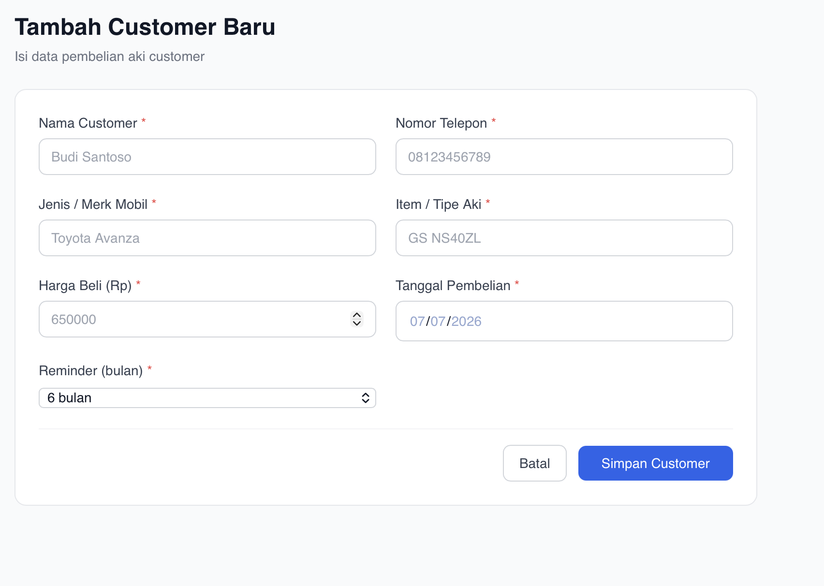
 |  |  | DI BAGIAN PENAMBAHAN CUSTOMER BARU, TOLONG UNTUK MENAMBAH KOLOM NOTE, KARENA ADA BEBERAPA CUSTOMER YANG MISALNYA MEMINTA UNTUK UP HARGA ATAU MISALNYA INI TIPE CUSTOMER YANG MENJADI AGEN KITA DI BEBERAPA DEALER JADI KITA BISA CROSSCHECK DARI WEBSITE KITA SENDIRI.

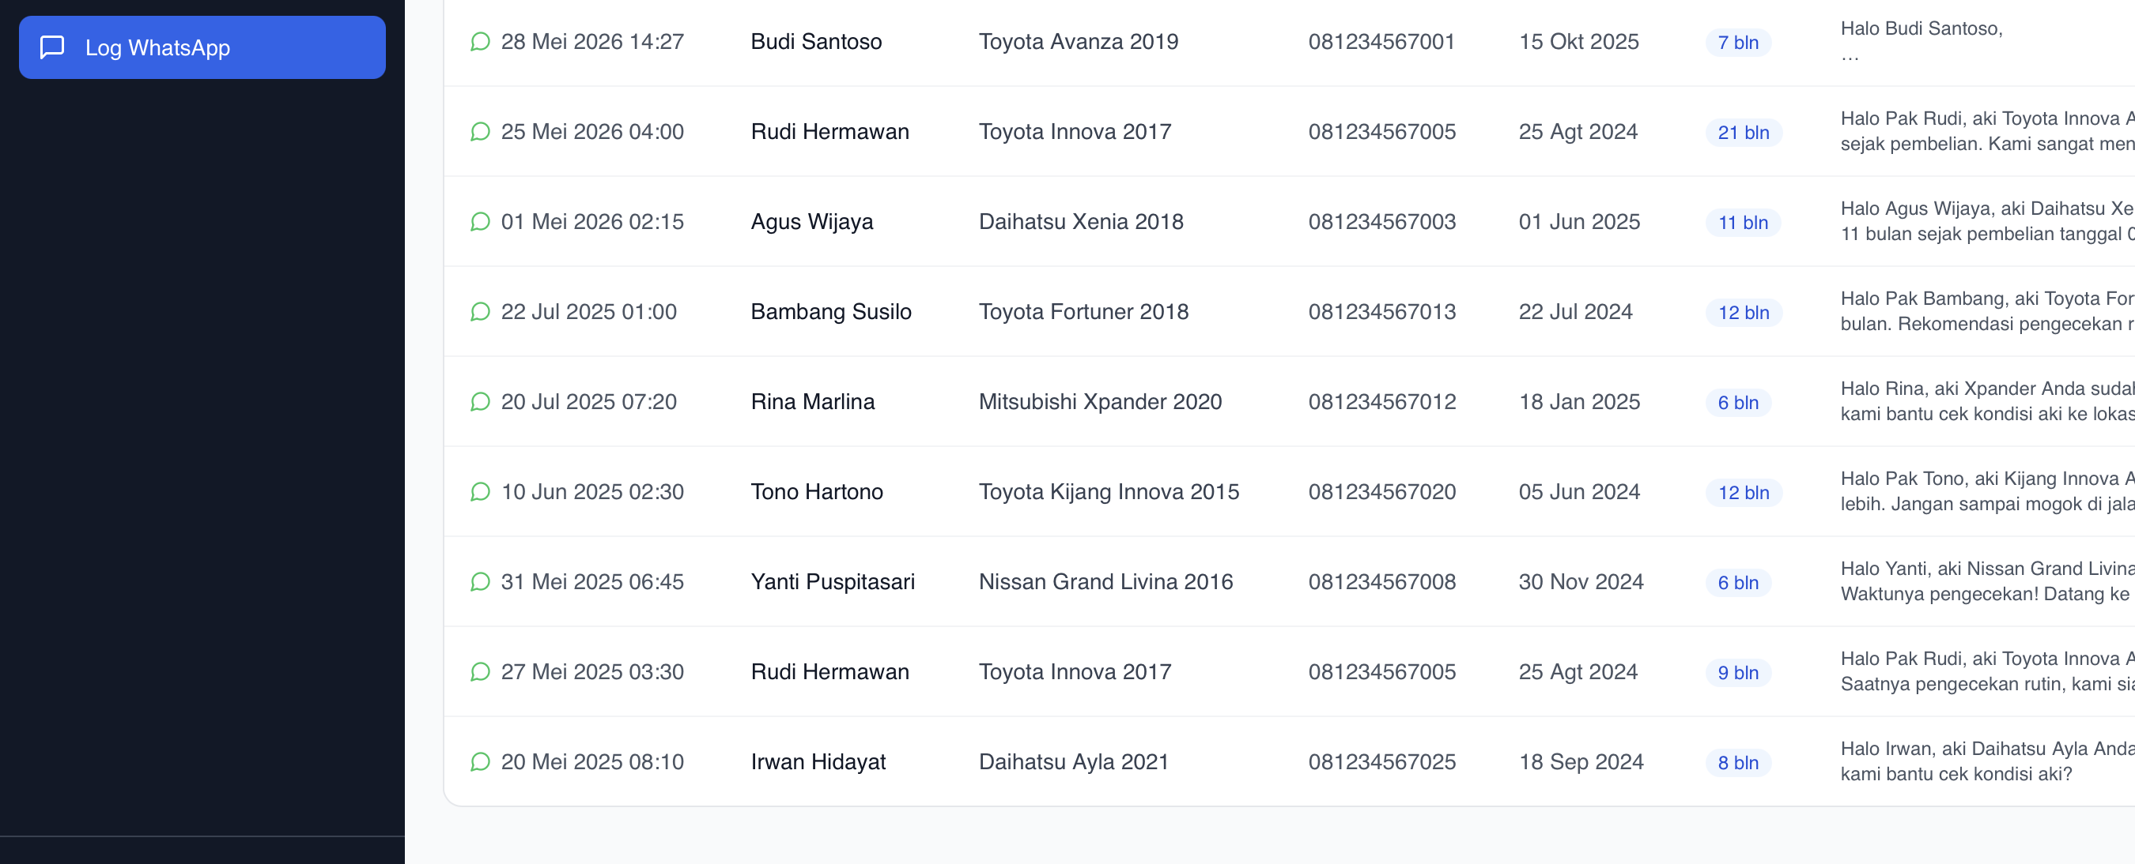

 |  |  | JUJUR HALAMAN LOG WHATSAPP INI SEPERTINYA TIDAK PENTING PENTING AMAT, LEBIH BAGUS INI DIJADIKAN LOG TEMPAT UNTUK MENATA CUSTOMER YANG SUDAH DI FOLLOWUP UNTUK PENGECEKAN, JADI ADA HALAMAN KHUSUSNYA SEHINGGA LEBIH TERTATA RAPI, YANG 12 BULAN 18 BULAN 24 BULAN

